Abb. E1-4A
Zurück zum Inhalt
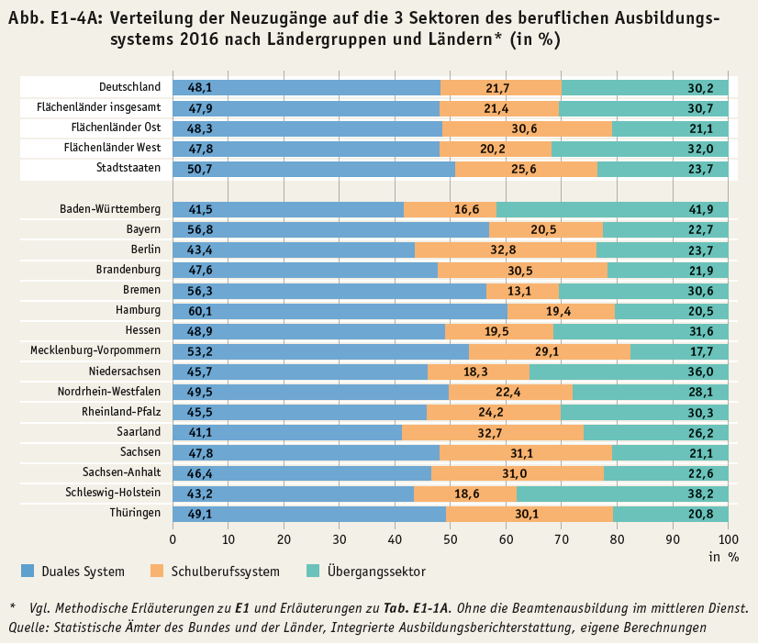

Abb. E1-5A
Zurück zum Inhalt
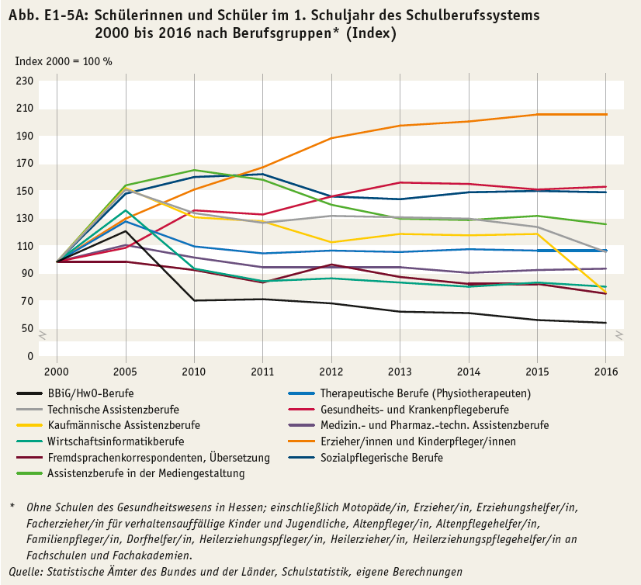

Abb. E1-6A
Zurück zum Inhalt
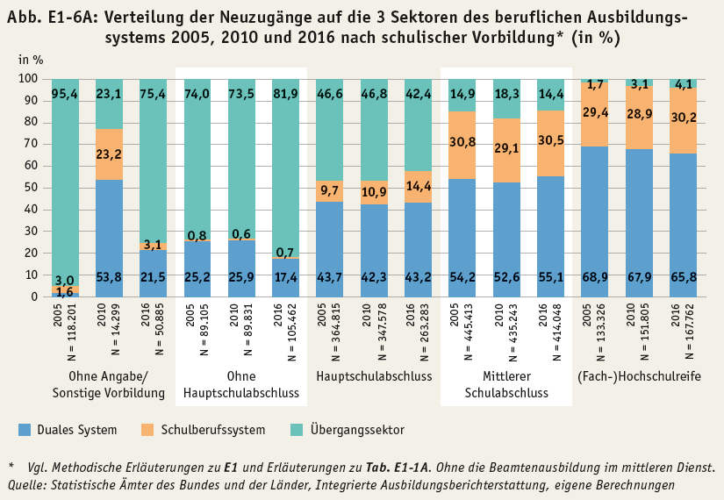

Abb. E1-10web
Zurück zum Inhalt
Abb. E1-10web: Neuzugänge zu den Sektoren* beruflicher Ausbildung 1995 bis 2017** (Anzahl)
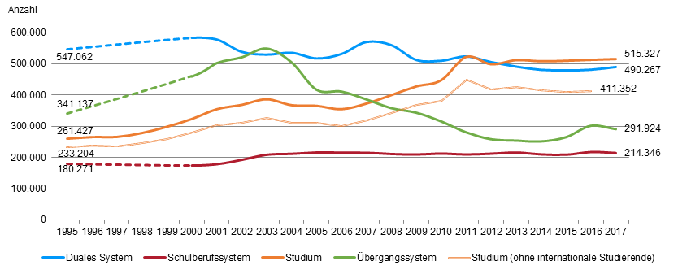

* Studium ab 1998 einschließlich Berufsakademien; Studium (ohne internationale Studierende) ohne internationale Studierende an Berufsakademien. ** Werte zwischen 1995 und 2000 wurden interpoliert. 2017: Vorläufige Ergebnisse der integrierten Ausbildungsberichterstattung.
Quelle: Statistische Ämter des Bundes und der Länder, Integrierte Ausbildungsberichterstattung, Hochschulstatistik, eigene Berechnungen

